PWR_T4
Drawing No |  |  |  | 부품 규격서 |  |  |  |  |  | 작성 | 검토 | 확인
품 번
적용 제품 |  | MICROSON-PEN
작성 일자 |  | 2019.11.05 |  | 품명 |  |  | Transfomer
1. 권선 방법 및 회로 |  |  |  |  |  |  |  | 2. 형상
 |  |  |  |  |  |  |  |  |  |  |  | 6T
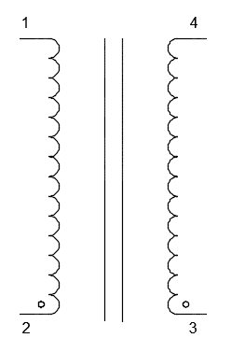
 | FINISH |  |  |  | FINISH

 | START |  |  |  | START

CORE |  | BN-43-202 |  | GAP |  | 無
Bobbin |  | 無 |  | Inductance |  | -
3. 제작 순서

순서 | Start ~ End |  | 사용 Wire |  |  |  |  |  | Turn 수 | Inductance | 비 고
1 | 1 → 2 |  | UEW Φ0.4 권선 |  |  |  |  |  | 6 | 133uH | ±20% |  | 122
2 | 3 → 4 |  | UEW Φ0.4 권선 |  |  |  |  |  | 6 | 133uH | ±20% |  | 123
 | 납땜 |  | 20mm 인출하여 15mm 납떔 |  |  |  |  |  |  |  |  |  | 133
 |  |  |  |  |  |  |  |  |  |  |  |  | 135
 |  |  |  |  |  |  |  |  |  |  |  |  | 139
 |  |  |  |  |  |  |  |  |  |  |  |  | 138
 |  |  |  |  |  |  |  |  |  |  |  |  | 137
 |  |  |  |  |  |  |  |  |  |  |  |  | 136
 |  |  |  |  |  |  |  |  |  |  |  |  | 132.875
4. 비고
1. MICROSON-PEN PWR PCB 적용 (T4)

PWR_L14
Drawing No |  |  |  |  | 부품 규격서 |  |  |  |  | 작성 | 검토 | 확인
품 번
적용 제품 |  |  | MICROSON-PEN
작성 일자 |  |  | 2019.11.05 |  | 품명 |  | Inductor
1. 권선 방법 및 회로 |  |  |  |  |  |  |  | 2. 형상

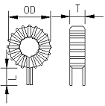

 |  | ① |  |  |  | ②
 | START |  |  |  |  | FINISH

CORE |  |  | C21-A6(IRON) |  | GAP | 無
Bobbin |  |  | 無 |  | Inductance | 100uH±20%
3. 제작 순서

순서 |  | Start ~ End |  | 사용 Wire |  |  |  |  | Turn 수 | 비 고
1 |  | 1 → 2 |  | 2UEW Φ1.0 |  |  |  |  | 34T
2 |  | 인출선 |  | L: 10mm, Soldering

4. 비고
1. MICROSON-PEN PWR PCB 적용 (L14) 2. CORE 대체품 : CS270125

